Hoja1
Fecha | Acción Realizada | Estado/Respuesta
23 de junio | Envío de carta a Servicios Administrativos solicitando los requisitos para la pasantía.
10 de julio | Recibí la respuesta a mi solicitud por correo electrónico.
22 de julio | Le escribí a usted solicitando la constancia de ARL y el formato de pasantía no remunerada.
5 de agosto | Le contacté nuevamente por WhatsApp; usted respondió indicando los documentos necesarios para la afiliación a la ARL. | En esta respuesta no habló de que habia que realizar un acuerdo de voluntades

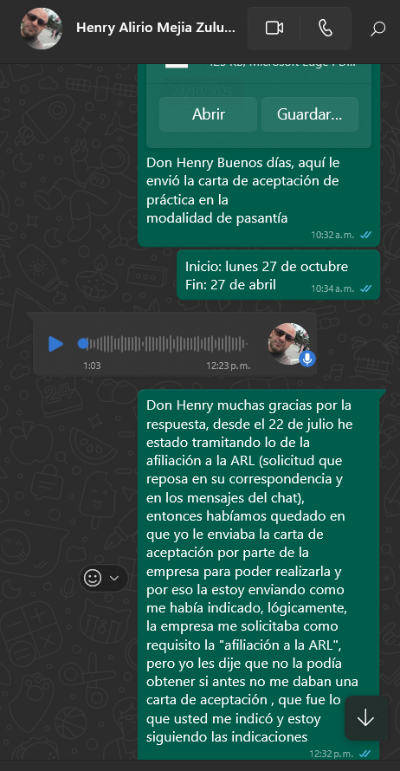
Fecha | Acción Realizada | Requerimiento / Problema
22 de octubre | Usted solicitó la documentación para la ARL. | La Subsecretaría aún no me había entregado la Carta de Aceptación.
24 de octubre | Envío de la Carta de Aceptación. | me envía de nuevo el mensaje donde indica cuales son los documentos que se deben enviar al correo para gestionar la afiliación pero no indica que archivo de excel es el que está adjunto a ese mensaje para diligenciar
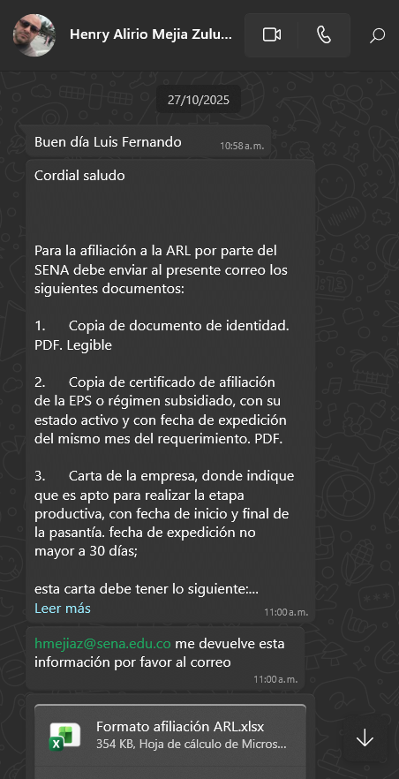
27 de octubre | Usted me informó que, además de la Carta de Aceptación, se requería el Acuerdo de Pasantía donde se especificaran las funciones a desempeñar. | Se introduce el requisito de las funciones dentro del Acuerdo de Pasantía.
31 de octubre | Envié dos formatos distintos de Acuerdo. | La Subsecretaría me indicó que ellos manejan otro formato, al que le retiraron las funciones, argumentando que no deben incluirse en ese documento.

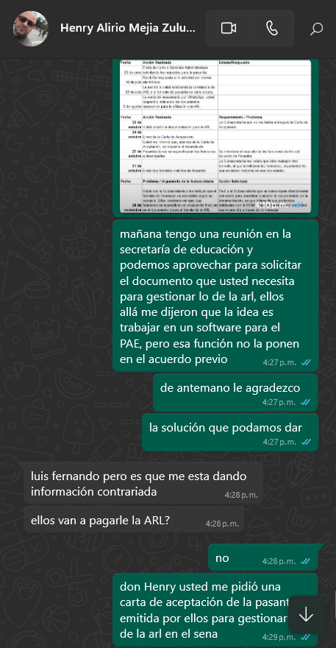
Fecha | Problema / Argumento de la Subsecretaría | Acción Solicitada
20 de noviembre | Hablé con la Subsecretaría y les indiqué que el formato sin funciones no era válido según su requisito. Ellos insistieron en que: Las funciones se especifican en el acuerdo final, no en el documento previo al trámite de la ARL. | Pedí a la Subsecretaría que se comuniquen directamente con usted para coordinar y aclarar el requerimiento de la documentación, ya que difiere de sus protocolos habituales con el SENA. Ellos se comunicaron con usted ese mismo día a través de un mensaje
24 de noviembre | Me comuniqué de nuevo con Henry debido a que él solicita que en el acuerdo de voluntades vayan las actividades especificas de la práctica, en la alcaldía dicen que eso no va en el acuerdo de voluntades sino en el acta de compromiso de las funciones específicas, a lo cual henry dice que ya habló con la secretaría de la subsecretaría de planeación educativa y me pide que lo llamé al día siguiente cuando esté reunido con ellos para organizar bien el documento que solicita
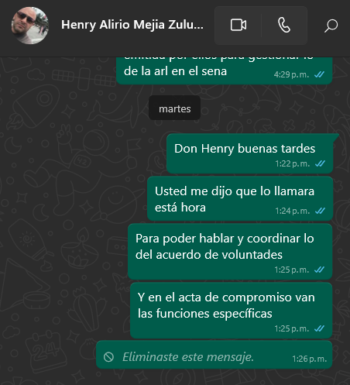
25 de noviembre | He ido a la alcaldía a informa que henry en la llamada del día anterior me dijo que un acuerdo de voluntades sin las funciones específicas no le servía, pero la secretaría me dice que ella habló con él y a ella le dijo que si le servía como lo tenían. Procedo a llamarlo como habiamos acordado y no me responde le escribí un mensaje y me dejó en visto, no respondió nada

